Hoja1
2023-07-03 13:08:00

LA PAZ 28 - HAEDO 4460-2005
BUENOS AIRES luquearti@gmail.com
____________________________________________________________________________________
"GANCHOS CONTRA VIENTO”
“Hierro ZINCADO”
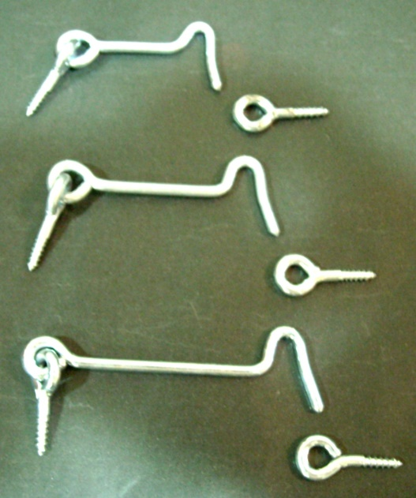

COD. | DESCRIPCION | PRECIO
GI-1001 | Gancho CONTRA VIENTO Hº Zincado 1" 1/2. | $ 37.06
GI-1002 | Gancho CONTRA VIENTO Hº Zincado 2". | $ 39.69
GI-1003 | Gancho CONTRA VIENTO Hº Zincado 2" 1/2. | $ 43.50
GI-1004 | Gancho CONTRA VIENTO Hº Zincado 3". | $ 64.24
GI-1005 | Gancho CONTRA VIENTO Hº Zincado 4". | $ 83.12
GI-1006 | Gancho CONTRA VIENTO Hº Zincado 5". | $ 117.20
GI-1007 | Gancho CONTRA VIENTO Hº Zincado 6". | $ 170.06
GI-1008 | Gancho CONTRA VIENTO Hº Zincado 8". | $ 260.74

Envase medidas 1" 1/2, 2", 2" 1/2, 3", y 4" x 1 gruesa (144 unidades)
Envase medidas 5", 6", y 8" x 1/2 gruesa (72 unidades )

T

